Sheet1
 | n | 15
 | k | 64
 | x | 7
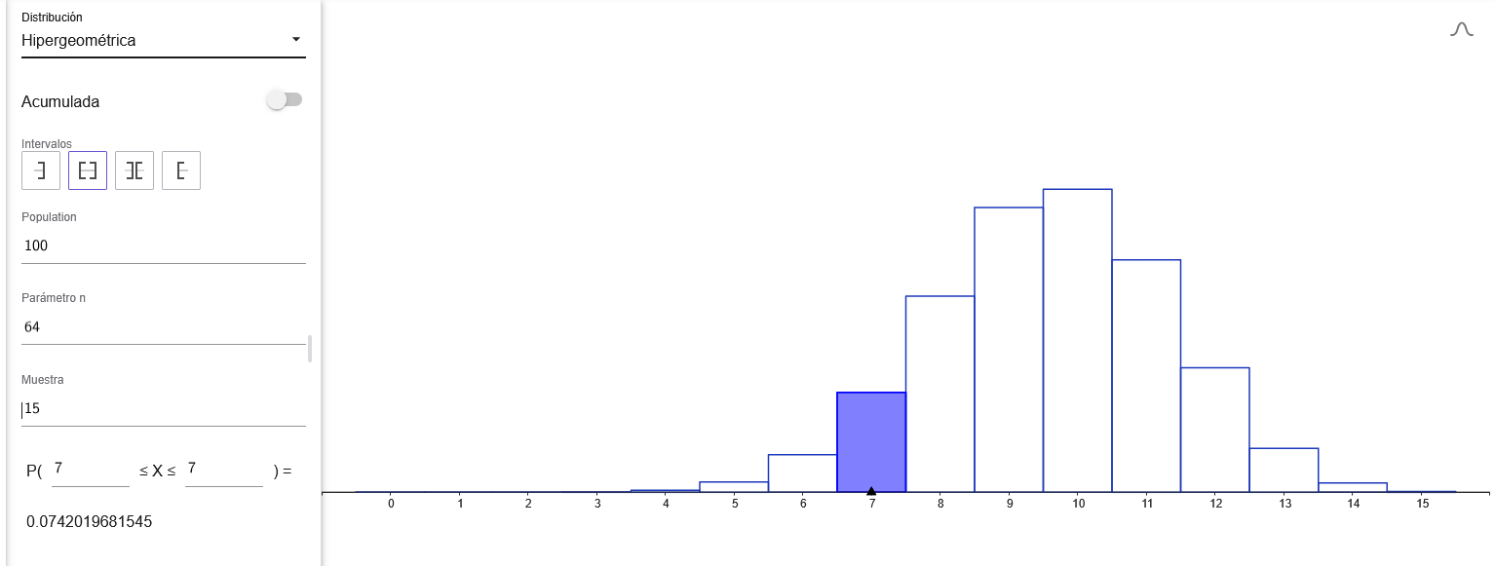
 | N | 100

1,- P(x-7) |  | 0.074201968155 | 7.420%

2.- Cual es la probabilidad de que exactamente 12 de las 15 empresas muestradas tengan paneles
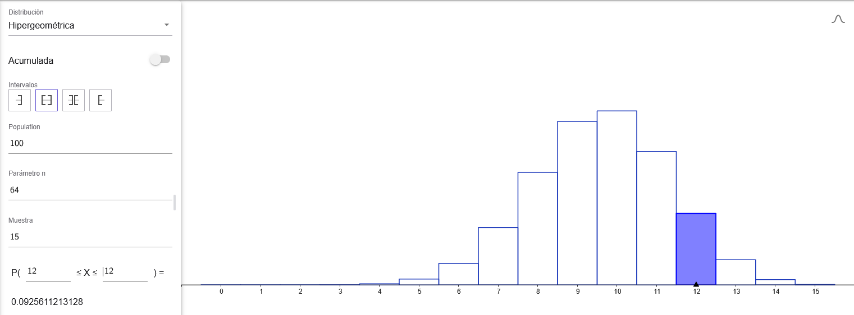
P(x=12) | n | 15 |  | 0.092561121313 | 9.256%
 | k | 64
 | x | 12
 | N | 100

3.- Probabilidad de las 15 empresas entre 9 o menos tengan paneles solares
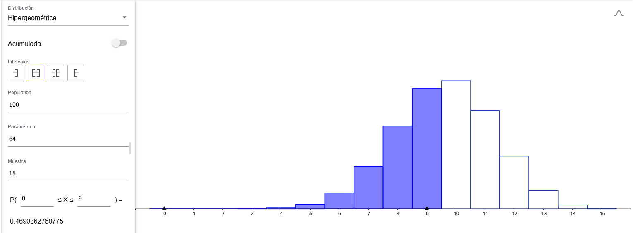
P(x<=9) | n | 15 |  | 0.46903627688 | 46.90%
 | k | 64
 | x | 9
 | N | 100

